官方文档
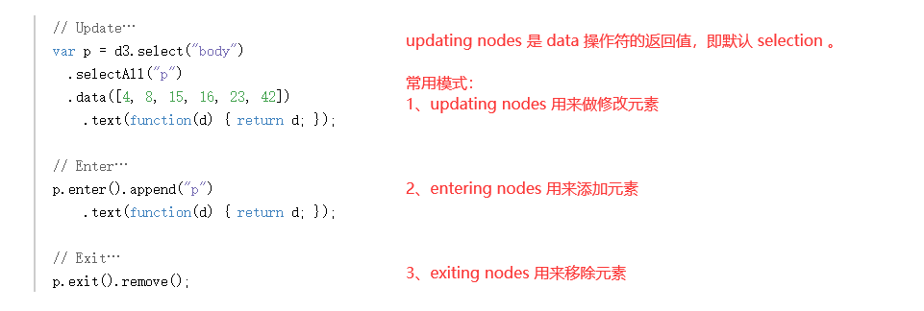
https://d3js.org/#properties

选择函数的第一个参数 d ，都是 bound data 数组中的某一个值。
一旦数据已经绑定给了 document ，就可以省略 data 操作符；
D3会获取之前绑定的 data 。
这就能让你重新计算属性，而不需要 重新绑定。

https://d3js.org/#enter-exit

Fullstack D3 C1
设置折线图

 | y 轴，由最高气温值构成
 | x 轴，由日期构成

d3.timeParse()
 | 输入
 |  | 指定一个日期格式的字符串
 | 输出
 |  | 一个解析那个日期格式的函数

 | 比如，传入一个日期格式为 "%Y" 的字符串，
 | 那么 d3.timeParse("%Y") 只会解析带有一个年份的字符串，比如 "2018"

 | 数据中的 date 大概是这么个意思：

Accessor的意义：
 | 1、容易改变
 |  | 每个图表都可能需要更改，不管是业务需要，设计，还是数据结构的改变。
 |  | 这些持续变化的需求，在基于动态数据，做仪表板的时候，特别常见。
 |  | 你可能两个月以后，就要处理一个新的 edge case 。
 |  | 在图表文件的顶部，有一个地方放着 accessor function 的话，使得整个过程中，修改 accesor 都很简单。

 | 2、写文档
 |  | 文件顶部有这些函数，能够马上提醒你，图表标记了哪些测绘值，以及数据的结构。

 | 3、构思
 |  | 有了数据，来构思我们需要获取什么测绘值，是做图表的一个很好的方式。
 |  | 你很容易冲动，然后两小时后，发现另一种图表会更适合这个数据。

画图
 | wrapper 和 bounds 的区别
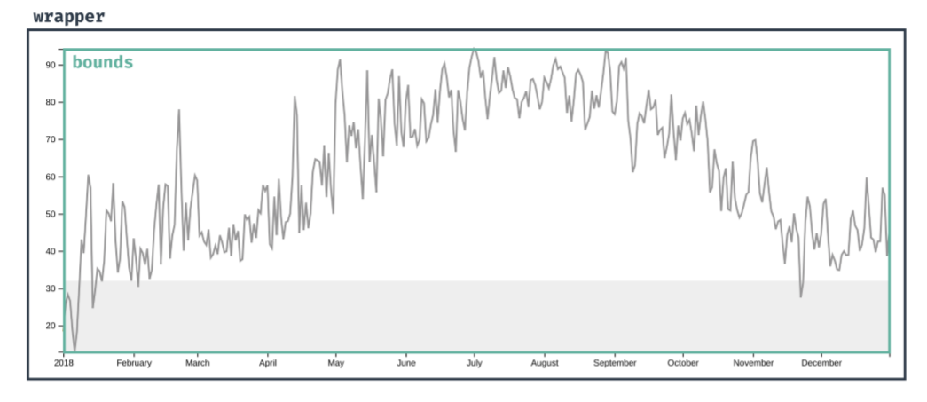

 | wrapper 放的是，整张图，包括数据元素，轴，标签等等。

 | bounds 放的是，所有的数据元素。

